관리자
요구사항 정의서
테이블 명
관리자 페이지 | 전체 현황 | 최근 등록 게시물에 대한 목록을 확인할 수 있어야 한다.
 |  | 금일 신규 게시물이 몇건인지 확인할 수 있어야 한다.
 |  | 최근 등록 게시물에는 '게시판, 글번호, 작성자, 작성일, 조회수'가 나타나야 한다.

 |  | 신규로 접수된 신고 글 목록을 확인할 수 있어야 한다.
 |  | 미처리건이 몇건인지 확인할 수 있다.
 |  | 접수된 신고 목록에는 '등록번호, 게시판, 글번호, 작성자, 제목, 작성일, 신고자, 신고사유, 신고일, 처리상태'가 나타나야 한다.

 |  | 금일 방문자 수 / 금일 회원 접속자 수를 확인할 수 있다.
 |  | 방문자수 및 접속자 수에 대한 일별 trend chart를 확인할 수 있다.

 | 신고 접수 | - 접수 현황 -
 |  | 금일 접수/ 미처리 / 주간 누적 접수건에 대해 확인 할수 있다.
 |  | 신고 접수 사유별 점유율을 확인할 수 있다.
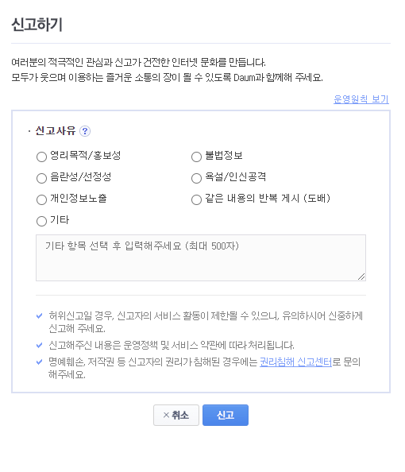
 |  | 평균 신고 처리 시간을 확인 할 수 있다.

 |  | - 미처리 목록 -
 |  | 미처리된 신고글 목록을 확인 할수 있다.
 |  | 신고된 글의 내용과 접수된 내용을 확인 할 수 있고, 해당 글에 대한 검토 결과를 입력할 수 있다.
 |  | 신고된 글에 대한 검토 결과를 입력할 수 있다.
 |  | 검토결과를 입력한 후 노출/비노출(삭제)를 지정하여 처리할 수 있다.
 |  | 접수된 신고 목록에는 '등록번호, 게시판, 글번호, 작성자, 제목, 작성일, 신고자, 신고사유, 신고일, 처리상태'가 나타나야 한다.

 |  | - 처리 완료 목록 -
 |  | 처리 완료된 신고글 목록을 확인 할 수 있다.
 |  | 처리 완료된 글은 등록번호, 게시판, 글번호, 작성자,제목, 신고자, 신고사유로 검색할 수 있다.
 |  | 접수된 신고 목록에는 '등록번호, 게시판, 글번호, 작성자, 제목, 작성일, 신고자, 신고사유, 신고일, 처리상태'가 나타나야 한다.

 | 회원관리 | - 회원 현황 -
 |  | 기본 통계 정보에 대해 확인할 수 있다.(금일 방문자수, 누적 방문자수, 신규 가입자수, 금일 접속자수, 누적 가입자수)
 |  | 방문자수와 접속회원수는 일별 trend chart를 볼수 있다.

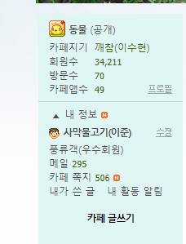
 |  | - 회원 관리 -
 |  | 회원 목록을 확인 할 수 있다.
 |  | 아이디, 이메일, 이름을 기준으로 회원을 검색 할 수 있다.
 |  | 회원이 가지고 있는 기본 권한에 대해 수정할 수 있다. (기본 권한 = 게시판 입력/조회/수정, 로그인)
 |  | 회원 목록은 '아이디, 가입일, 이름, 닉네임, 생년월일, 성별, 선호팀, 이메일, 권한'이 나타나야 한다.

 | DATA 관리 | 정보 오류 게시판에서 처리되지 않은 글 목록을 확인할 수 있다.
 |  | 목록에 나타난 글 내용을 조회할 수 있다.
 |  | 최근 경기 결과등에 대한 자료를 업데이트 시킬 수 있다.
 |  | 정보 오류 게시판 목록에는 '글번호, 작성자, 제목, 작성일'이 나타나야 한다.

 |  | - 팀 정보 수정 -
 |  | 등록된 팀에 대한 목록을 확인 할 수 있다.
 |  | 팀 기본 정보를 수정할 수 있다.
 |  | 팀 이력 정보를 추가/수정/삭제 할 수 있다.
 |  | 팀 목록에는 '시즌 순위' 등의 기본 정보가 나타나야 한다.

 |  | - 선수 정보 수정 -
 |  | 등록된 선수에 대한 목록을 확인 할 수 있다.
 |  | 이름, 팀을 기준으로 선수를 검색할 수 있다.
 |  | 선수 기본 정보를 수정할 수 있다.
 |  | 팀 이력 정보를 추가/수정/삭제 할 수 있다.
 |  | 선수 목록에는 '이름, 소속팀' 등의 기본 정보가 나타나야 한다.

 |  | - 업데이트 -
 |  | 각 선수 및 각 팀에 대한 최근 경기 결과를 업데이트 할 수 있다.

